Si Anidado-1
ALUMNOS | Categoria | EXCEL | PPOINT | OUTLOOK | PROMEDIO | NIVEL | REGALO
Alvarez | A | 15 | 17 | 13 | 15 | Bueno | Polo
Balbin | B | 8 | 11 | 8 | 9 | Malo
Estrada | C | 12 | 12 | 14 | 13 | Bueno | Maletin
Garcia | D | 18 | 13 | 8 | 13 | Bueno | Beca
Honores | D | 5 | 8 | 11 | 8 | Malo
Saavedra | A | 20 | 18 | 19 | 19 | Excelente | Polo
Tapia | C | 13 | 14 | 16 | 14 | Bueno | Maletin
Vasquez | B | 17 | 18 | 18 | 18 | Excelente | Libro
Obtener el Nivel
Escribir en la celda H3 la función:
=SI(G3<=10,"Malo",SI(G3<=15,"Bueno",SI(G3<=20,"Excelente","Error")))
Obtener el Regalo
Escribir en la celda I3 la función:
=SI(G3<=10,"",SI(C3="A","Polo",SI(C3="B","Libro",SI(C3="C","Maletin",SI(C3="D","Beca","Error")))))
 |  | Mensajes
 |  | Nivel |  |  | Regalo:
 |  | Promedio de 0 a 10 ==> Malo |  |  | Si Promedio es <= 10 ==> Vacio
 |  | Promedio de 11 a 15 ==> Bueno |  |  | Si Categoria es A ==> Polo
 |  | Promedio de 16 a 20 ==> Excelente |  |  | Si Categorial es B ==> Libro
 |  | Promedio mayor a 20 ==> Error |  |  | Si Categoria es C ==> Maletin
 |  |  |  |  | Si Categoria es D ==> Beca

SI ANIDADO (CASO1)

Sintaxis:
=SI(Condición; Expresión1; Si(Condición; Expresión2; Expresión3))
=SI(Condición; Expresión1; Si(Condición; Expresión2; Si(Condición; Expresión3; Expresión4)))

Si Anidado-2
Obtener el Costo del Curso
Escribir en la celda F3 la función:
=SI(D3="S";SI(E3="C";$E$19;$F$19);SI(E3="C";$G$19;$H$19))
CODIGO ALUMNO | APELLIDOS Y NOMBRES | UNMSM | FORMA DE PAGO | COSTO CURSO | NOTA | CONDICION
Aco-65 | Acosta Ledesma Olinda | S | P | 150 | 16 | APROBADO
Car-67 | Cardenas Solano Martha | N | C | 170 | 11 | APROBADO
Esq-69 | Esquivel Cossio Luissiana | S | C | 120 | 18 | APROBADO
Fab-70 | Fabian Palomino Sonia | N | P | 200 | 10 | DESAPROBADO
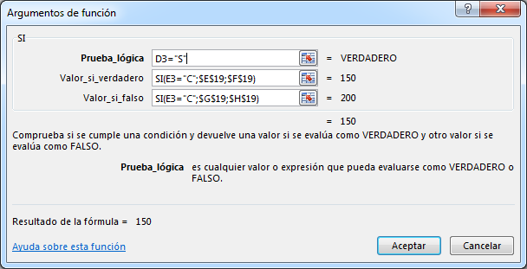
Hua-72 | Huaman Nuñez Lilian | S | P | 150 | 17 | APROBADO
Lop-76 | Lopez Palomino Sonia | S | C | 120 | 15 | APROBADO
Mag-77 | Magallanes Castro José | N | P | 200 | 12 | APROBADO
Oba-79 | Obando Nuñez Lilian | N | C | 170 | 15 | APROBADO
Per-80 | Perez Castro José | S | P | 150 | 14 | APROBADO
Qui-81 | Quispe Sotomayor Juan | N | P | 200 | 9 | DESAPROBADO
Riv-82 | Rivera Taupier Tatiana | N | C | 170 | 15 | APROBADO
Val-86 | Valdivia Pajuelo Jeffrey | S | C | 120 | 13 | APROBADO
Zav-90 | Zavala Falcón Melissa | S | P | 150 | 11 | APROBADO

 |  |  | SAN MARCOS |  | OTROS
 |  |  | CONTADO | PARTES | CONTADO | PARTES
 |  |  | 120.00 | 150.00 | 170.00 | 200.00

SI ANIDADO (CASO2)

Sintaxis:
=SI(Condición; SI(Condición; Expresión1; Expresión2); SI(Condición; Expresión3; Expresión4))
V
F

